개념설명
BREED_PROFILE_ CARD_UIUX

Breed_name_ko _
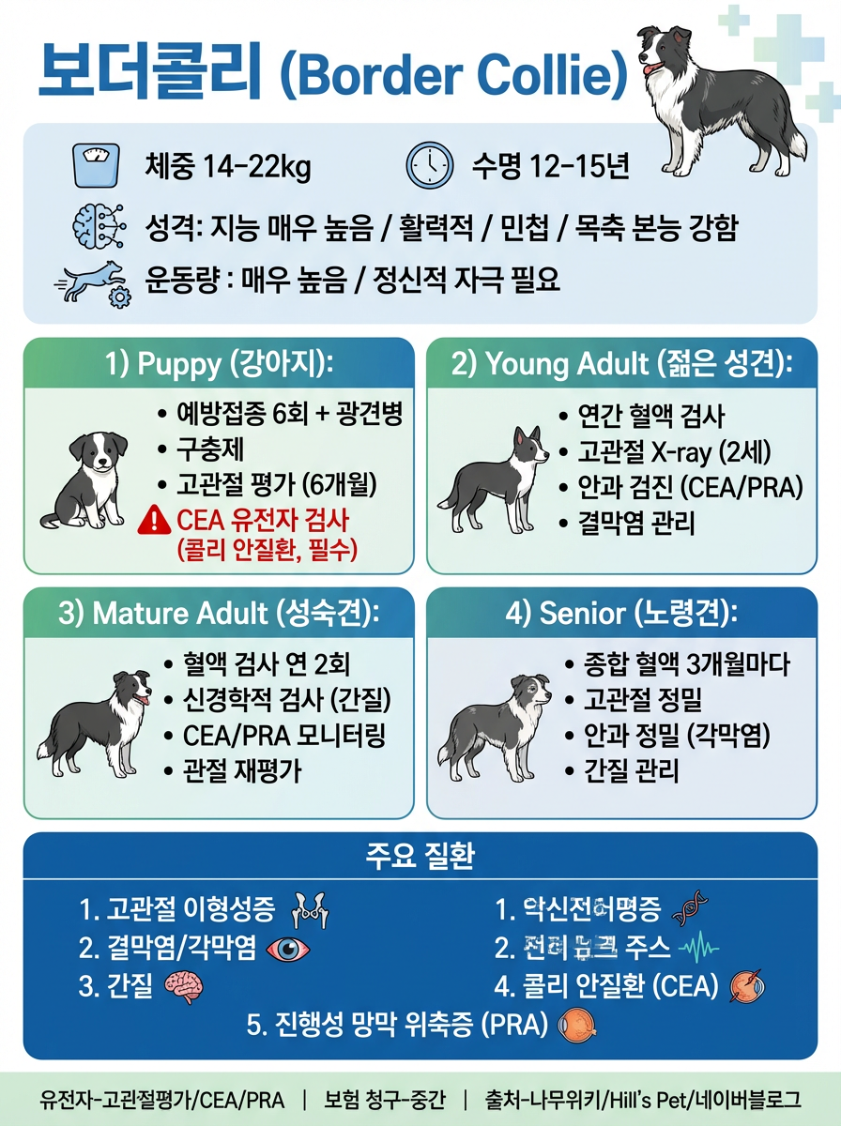
이미지

BREED_PROFILE

LIFE_STAGE_CARDS
LIFE_STAGE_CARDS
LIFE_STAGE_CARDS
LIFE_STAGE_CARDS

RISK_DISEASES

TERMINOLOGY_MAP

BREED_PROFILE_ CARD_UIUX

Breed_name_ko _
이미지



BREED_PROFILE

LIFE_STAGE_CARDS [PUPPY]

LIFE_STAGE_CARDS [YOUNG ADULT]

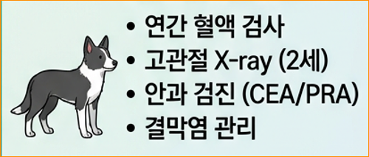

LIFE_STAGE_CARDS [MATULE ADULT]

LIFE_STAGE_CARDS [SENIOR]

RISK_DISEASES

TERMINOLOGY_MAP

